Sheet1
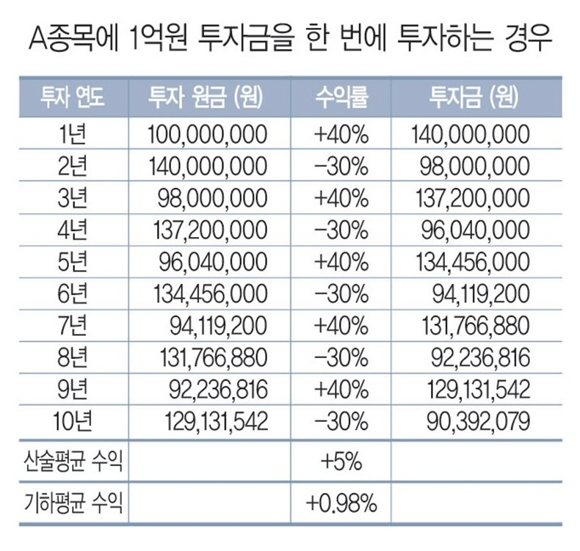
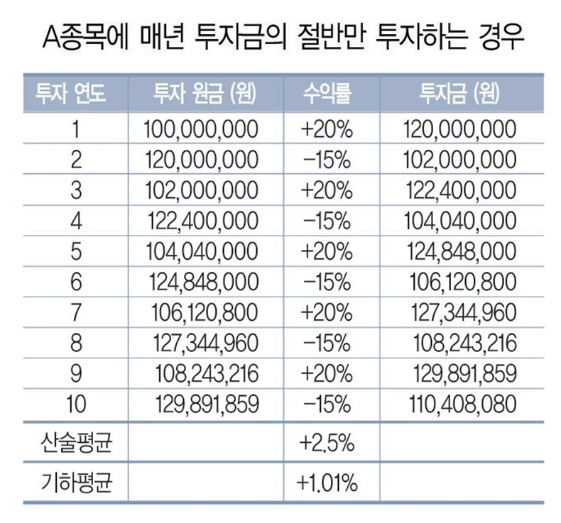
투자 연도 | 원금 (원) | 수익률 | 투자금 (원)
1년 | 1,000,000 | 40% | 1,400,000 | 140%
2년 | 1,400,000 | -30% | 980,000 | 70%
3년 | 980,000 | 40% | 1,372,000 | 140%
4년 | 1,372,000 | -30% | 960,400 | 70%
5년 | 960,400 | 40% | 1,344,560 | 140%
6년 | 1,344,560 | -30% | 941,192 | 70%
7년 | 941,192 | 40% | 1,317,669 | 140%
8년 | 1,317,669 | -30% | 922,368 | 70%
9년 | 922,368 | 40% | 1,291,315 | 140%
10년 | 1,291,315 | -30% | 903,921 | 70%
산술평균 |  | 50%
기하평균 |  | #NUM!

